ROBOT
2025 YILINDA BASİT USULDE VERGİLENDİRİLMEKTE OLAN MÜKELLEFLERİN 2026 YILINDA GERÇEK USULE TABİ OLUP OLMAYACAĞININ TESPİTİNE İLİŞKİN HESAPLAMA ROBOTU

!
3
6
SONUÇ
 |  |  |  |  |  | 8/9/2025 TARİH VE 10380 SAYILI CBK DURUMU
NOT: SADECE SARI RENKLİ HÜCRELERDE VERİ OLMASINA DİKKAT EDİNİZ. |  |  |  |  |  | FAALİYETTE BULUNULAN İLİN NİTELİĞİ ? |  | BÜYÜKŞEHİR | İLÇE NÜFUSU SAYISI 30 BİNİ GEÇİYOR MU? |  | EVET | 0 | Mükellef, 8/5521 Sayılı BKK ile Gerçek Usulde Vergilendirilmesi Gereken Mükellef midir? | EVET | 1 | SONUÇ:
1
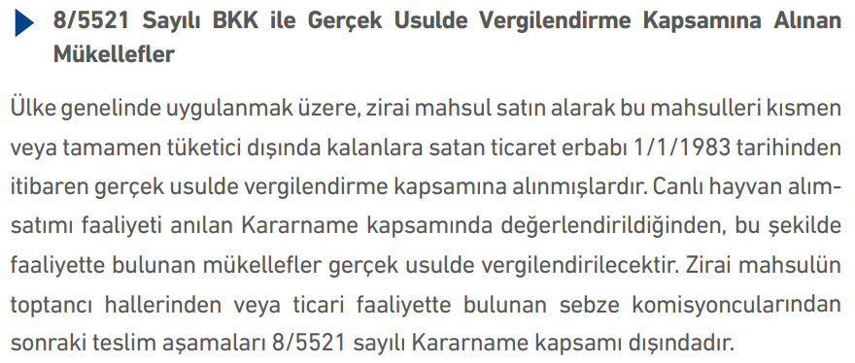
BASİT USULDE VERGİLENDİRİLEMEYECEK KİŞİLER ARASINDA MISINIZ? (GVK MD:51) |  | HAYIR |  | 0 |  | 8/9/2025 TARİH VE 10380 SAYILI CBK DA BELİRTİLEN FAALİYETLERDEN BİRİYLE Mİ UĞRAŞILIYOR ? |  | EVET | 8/9/2025 TARİH VE 10380 SAYILI CBK NIN (A) ila (E) bentlerindeki faaliyetlerden biri ile uğraşan VE mahalle (Belde belediyesinden veya köyden mahalleye dönüşenler) nüfusu 2.000 in üzerinde olan yerde mi faaliyette bulunuluyor? (ŞEHİR İÇİ YOLCU TAŞIMACILĞI İŞİNDE MAHALLE NÜFUSU 2.000 İN ALTINDA OLSA DAHİ DİĞER ŞARTLAR VAR İSE GERÇEK USULE GEÇMEK ZORUNLUDUR. Bu mükellefler için mutlaka EVET seçeneğini seçiniz) |  | HAYIR

GVK. MD.47 | GENEL ŞARTLAR |  |  |  |  | Genel ve Özel Şartlara Bağlı Kalmaksızın 10380 sayılı Cumhurbaşkanlığı Kararı Gereğince 1.1.2026 tarihinden itibaren Gerçek Usulde Vergilendirilmesi Zorunludur |  |  |  |  |  |  |  |  |  | 2026 YILINDA GERÇEK USULDE (İŞLETME HESABI ESASINDA ya da tercih edilmesi halinde BİLANÇO ESASINDA) DEFTER TUTULMASI GEREKMEKTEDİR
 | 1- Kendi işinde bilfiil çalışmak veya bulunmak koşulunu sağlıyor mu? | EVET |  | 0
 | İŞYERİ KİRA DURUMU | İŞYERİ BULUNDUĞU İL DURUMU | DİĞER İLLER |  |  | ÖZEL ŞARTLAR İÇİN HADLER (GVK MD.48)
 | 2- İşyeri Kendine mi ait yoksa Kiralık mı? | KİRALIK |  |  |  | YILI | Mal Alış Bedeli | Mal Satış Bedeli | Hizmet İşleri Yıllık Hasılat | Mal Alım-Satımı ve Hizmet İşleri Hasılatı | Dayanağı
2
7
 | 3-a- İşyeri mülkiyetinin iş sahibine ait olması halinde emsal kira bedeli tutarı |  | EMSAL KİRA BEDELİ SINIRI AŞMAMAKTADIR | 0 |  | 2025 | 990,000 | 1,580,000 | 480,000 | 990,000 | G.V.K. Tebliğ 329 |  | Mükellef, 92/2683 Sayılı BKK ile Gerçek Usulde Vergilendirilmesi Gereken Mükellef midir? | HAYIR | 0
4
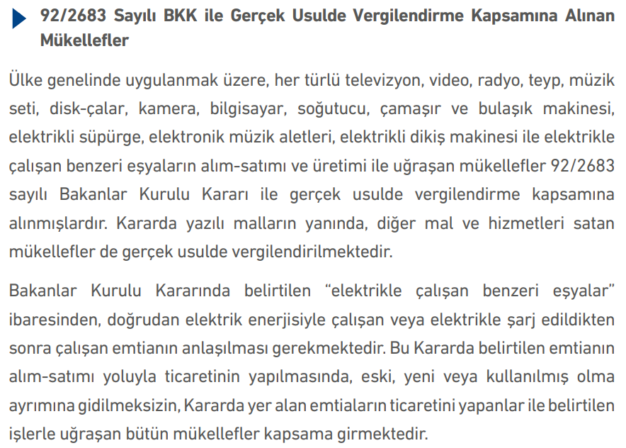
 | 3-b- İşyerinin kiralanmış olması halinde yıllık kira bedeli toplamı | 48,000.00 | YILLIK KİRA BEDELİ SINIRI AŞMAMAKTADIR | 0 |  |  | UĞRAŞILAN FAALİYETİN TÜRÜNÜ SEÇİNİZ |  | 5-a- EMTİA ALIM SATIM İŞİ İLE UĞRAŞANLAR
 | 4- Ticari, zirai veya mesleki faaliyetler dolayısıyla gerçek usulde Gelir Vergisine tabi mi? | HAYIR |  | 0
 | GENEL ŞARTLAR SAĞLANMAKTADIR |  |  |  | 0 |  | 5-a- EMTİA ALIM SATIM İŞİ İLE UĞRAŞANLAR |  | 5-b- HİZMET İŞLERİ İLE UĞRAŞANLAR | 5-c- MAL ALIM-SATIMI VE HİZMET İŞLERİ İLE BİRLİKTE UĞRAŞANLAR
 |  |  |  |  |  |  | Mal Alış Bedeli | Mal Satış Bedeli | Hizmet İşleri Yıllık Hasılat | Mal Alım-Satımı ve Hizmet İşleri Hasılatı
GRİ RENKLİ HÜCRELERDEKİ RAKAMLARI SİLİNİZ. SADECE SARI RENKLİ HÜCRELER İÇİN RAKAM GİRİŞİ YAPINIZ.
5
 |  |  |  |  |  |  | 990,000.00 | 1,580,000.00
 |  |  |  |  |  |  | 0 | 0 | 0 | 0
 |  |  |  |  |  |  | ÖZEL ŞARTLAR SAĞLANMAKTADIR |  |  |  | 0

KARAR AĞACI
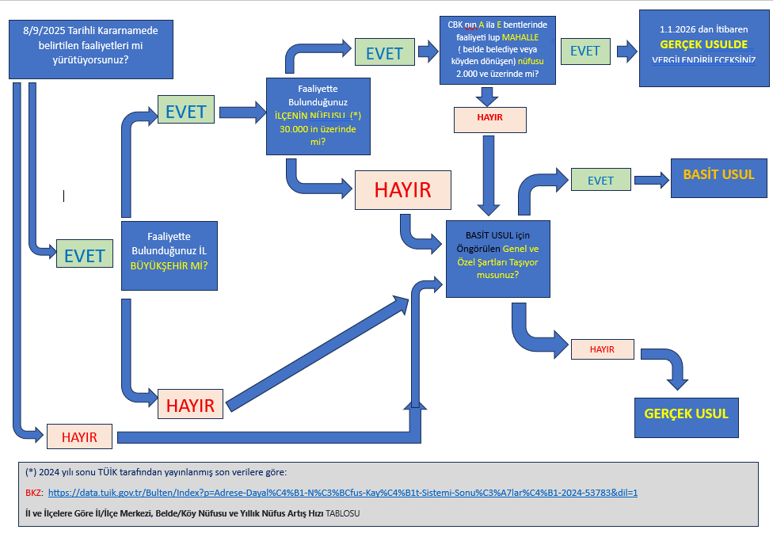

10380 SAYILI CBK
